Mapa de Calor
Riesgo Inherente (Absoluto) |  | Riesgo Residual
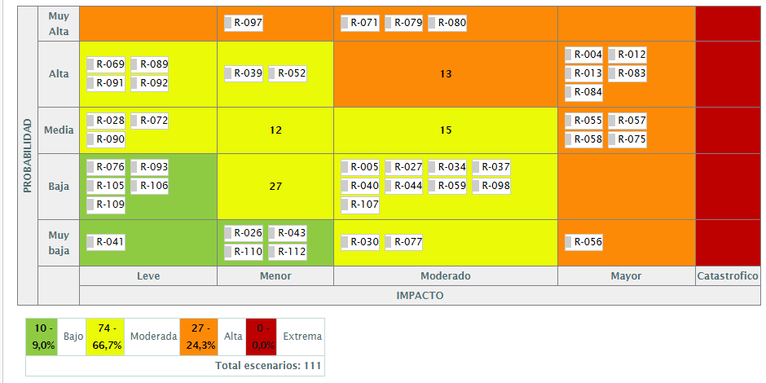
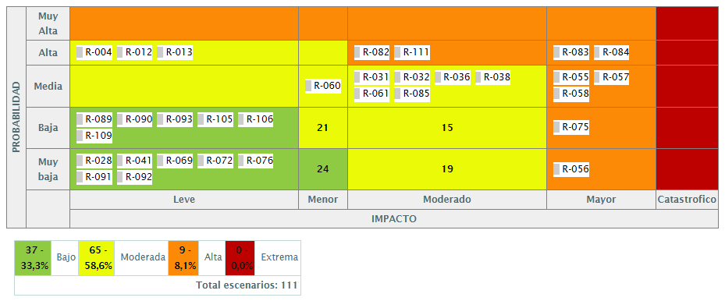

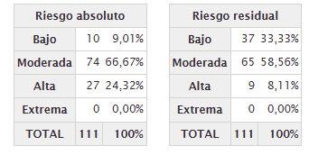
 | MeLece
 | Menor
 | Moderado
 | Mayor
 | Catastrofico

Exposicion del riesgo
 | Riesgo Inherente (Absoluto) | Riesgo Residual
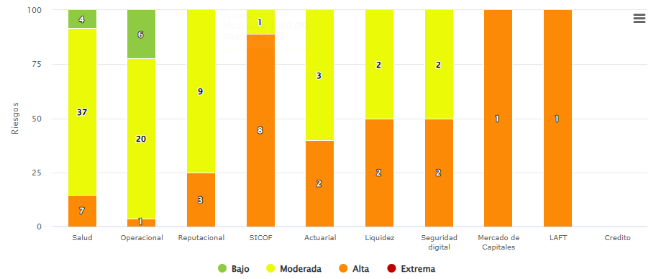
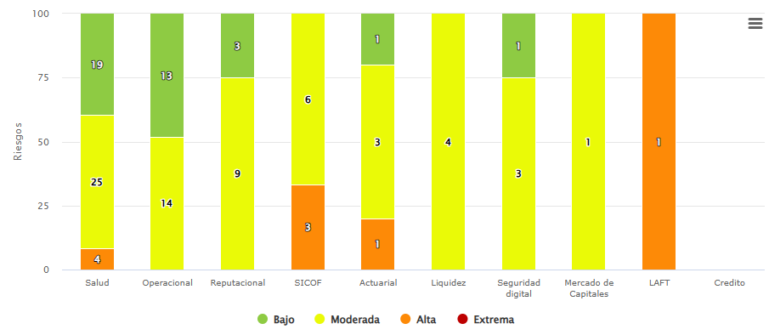

Sacar gráfica por proceso y por subsistema global

